ファイルサンプル
ファイル詳細 | プロジェクト名 | 部課・チーム名 | システム名 | サブシステム名 | ファイル名
 | DUKe Ph.2 step1 | 統合システム開発部 | DUKe | 損失表のPDF保存 | 損失表のPDF保存

ファイルサンプル

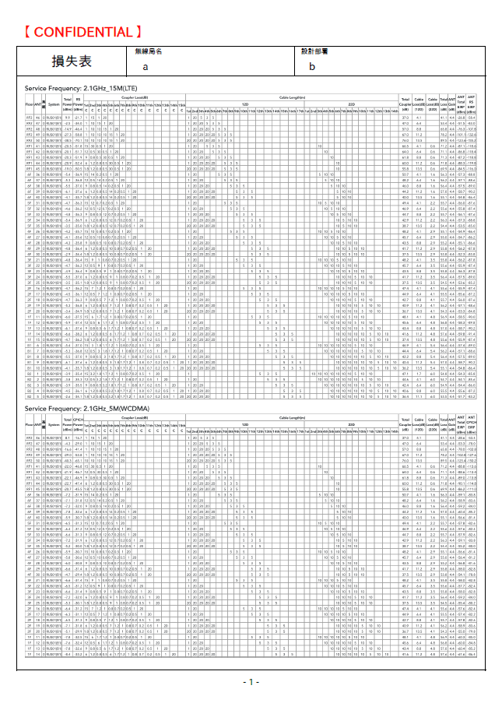
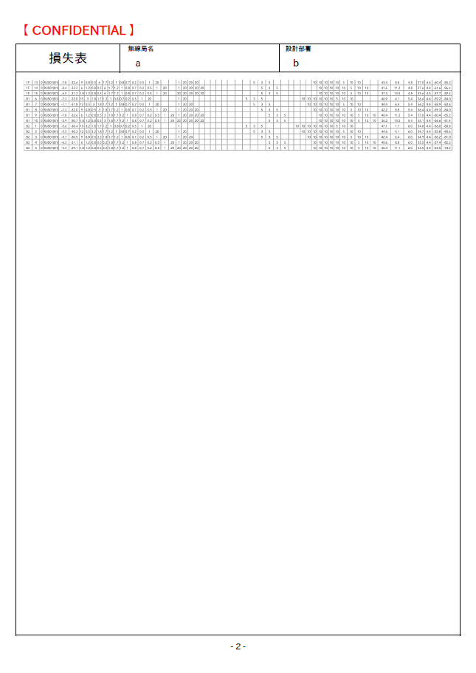

メモ

